Solicitud gráfica
 | Área: | Matemáticas |  |  | Fecha:
 | Grado: | 11
 | Título del tema: | Números Reales |  |  | ¿Cuaderno de estudio o recurso? | Recurso
 | Editor: | Cristhian Bello |  |  | Motor del recurso | F1

 | Código guión o recurso: | MA_11_01_CO | ← Para determinar este código, visite la hoja de Ayuda
 |  |  |  |  | ESPECIFICACIÓN DE ARCHIVOS A ENTREGAR
Núm. | Archivo Shutterstock o ruta en web | Imagen para: | Tipo | Formato | Nombre imagen SMALL | Tamaño imagen SMALL | Nombre imagen ZOOM | Tamaño imagen ZOOM | Descripción | Observaciones
IMG01 | Ver observaciones | Recurso F1 | Ilustración | Horizontal | MA_11_01_CO_IMG01.jpg | 950 x 608 px |  |  | 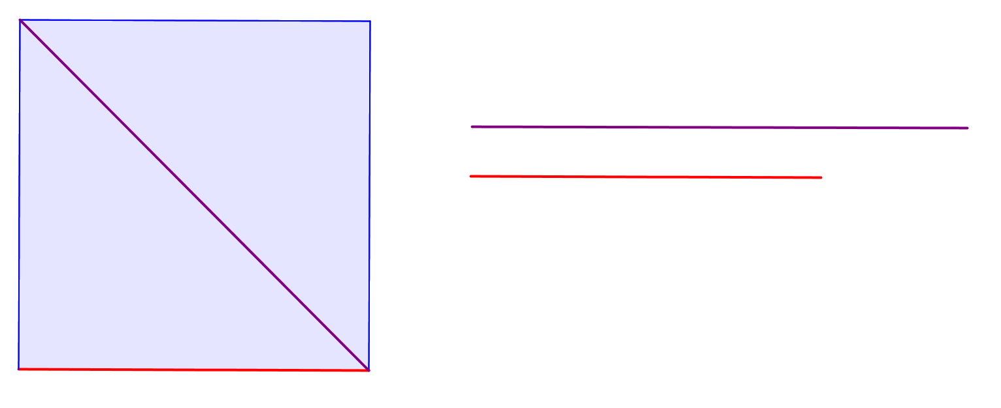 | Dibujar un cuadrado y su diagonal, donde se comparen sus medidas.
IMG02 | Ver observaciones | Recurso F1 | Ilustración | Horizontal | MA_11_01_CO_IMG02.jpg | 950 x 608 px |  |  | 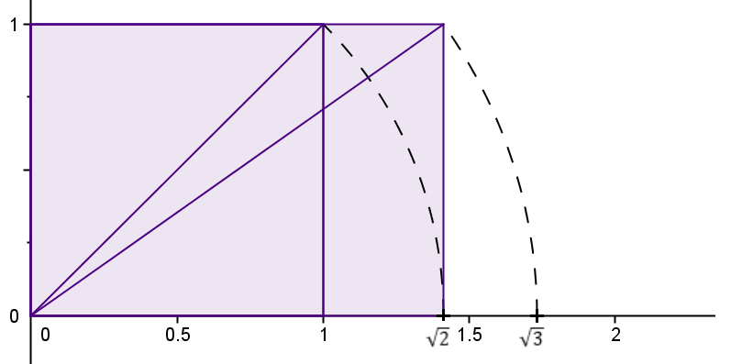 | Ubicación en la recta numerica de raiz cuadrada de 2 y raiz cuadrada de 3, a traves de la diagonal rectangulos
IMG03 | Ver observaciones | Recurso F1 | Ilustración | Horizontal | MA_11_01_CO_IMG03.jpg | 950 x 608 px |  |  | 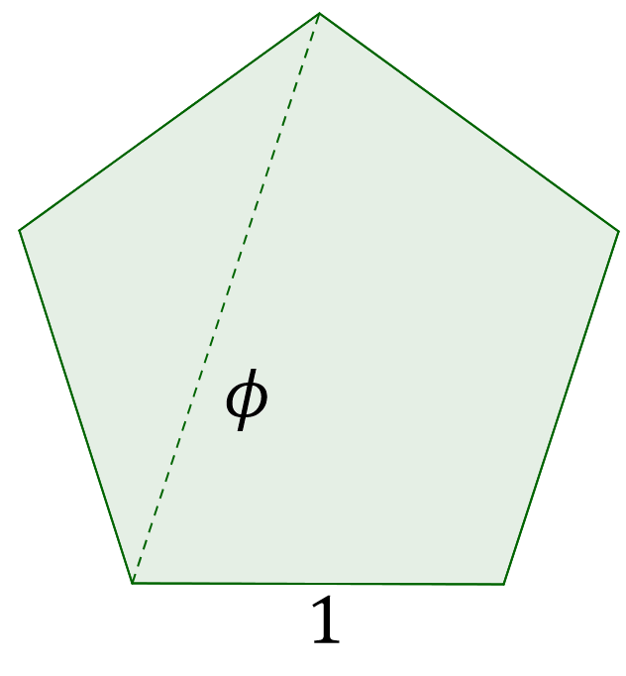 | Pentagono regular.
IMG04 | Ver observaciones | Recurso F1 | Ilustración | Horizontal | MA_11_01_CO_IMG04.jpg | 950 x 608 px |  |  | 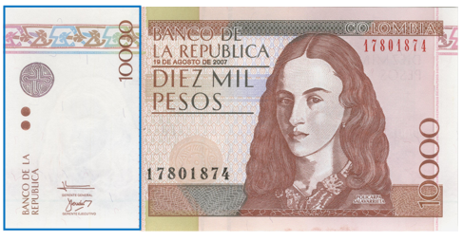 | Billete de 10000 pesos donde se resalta del recuadro blanco
IMG05

